SWOT
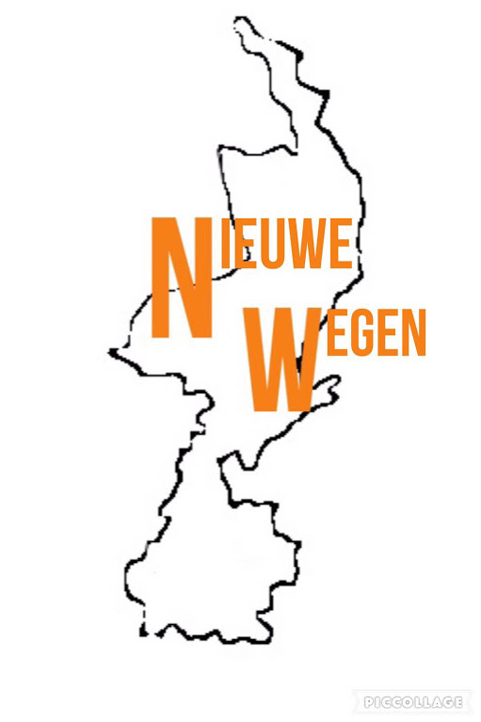
SWOT
 | sterktes |  | zwaktes
1 |  | 1
2 |  | 2
3 |  | 3
4 |  | 4
5 |  | 5

SWOT
 | kansen |  | bedreigingen
1 |  | 1
2 |  | 2
3 |  | 3
4 |  | 4
5 |  | 5

confrontatiematrix
CONFRONTATIEMATRIX

Sterktes
Waardeer de combinaties als volgt:
0=geen invloed
1=geringe invloed
3=heeft invloed
5=zeer grote invloed
Zwaktes
 |  |  | sterktes |  |  |  |  | zwaktes
 |  |  | 1 | 2 | 3 | 4 | 5 | 1 | 2 | 3 | 4 | 5
 |  |  | 0 | 0 | 0 | 0 | 0 | 0 | 0 | 0 | 0 | 0 | totaal:
kansen | 1 | 0 |  |  |  |  |  |  |  |  |  |  | 0 | 0 | 0 | 0 | 0 | 0 | 0 | 0 | 0 | 0 | 0
 | 2 | 0 |  |  |  |  |  |  |  |  |  |  | 0
 | 3 | 0 |  |  |  |  |  |  |  |  |  |  | 0 | 0
 | 4 | 0 |  |  |  |  |  |  |  |  |  |  | 0 | 0
 | 5 | 0 |  |  |  |  |  |  |  |  |  |  | 0 | 0
Kansen
bedreigingen | 1 | 0 |  |  |  |  |  |  |  |  |  |  | 0 | 0
 | 2 | 0 |  |  |  |  |  |  |  |  |  |  | 0 | 0
 | 3 | 0 |  |  |  |  |  |  |  |  |  |  | 0 | 0
 | 4 | 0 |  |  |  |  |  |  |  |  |  |  | 0 | 0
 | 5 | 0 |  |  |  |  |  |  |  |  |  |  | 0 | 0
 |  | totaal: | 0 | 0 | 0 | 0 | 0 | 0 | 0 | 0 | 0 | 0 |  | 0
 |  |  |  |  |  |  |  |  |  |  |  |  |  | 0

Bedreigingen

